ورقة1
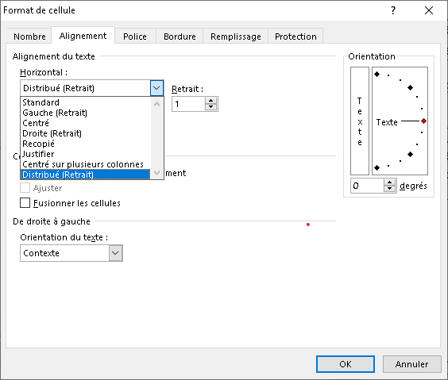

يتعين على الموظف الالتزام بأحكام هذا القانون ولائحته التنفيذية وغيرهما من القوانين واللوائح والقرارات والتعليمات المنفذة لها وما يصدر عن الجهاز من قرارات تنظيمية أو تعليمات أو نشرات أو كتب دورية فى هذا الشأن ومدونات السلوك وأخلاقيات الخدمة المدنية الصادرة من الوزير المختص.

يتعين على الموظف الالتزام بأحكام هذا القانون ولائحته التنفيذية وغيرهما من القوانين واللوائح والقرارات والتعليمات المنفذة لها وما يصدر عن الجهاز من قرارات تنظيمية أو تعليمات أو نشرات أو كتب دورية فى هذا الشأن ومدونات السلوك وأخلاقيات الخدمة المدنية الصادرة من الوزير المختص.

